放款相关
HP Batch 3 放款需求：详细需求说明请点击 05 CrediOS_FRS_HP_Disbursement_Modified_Based_on_Final_20260115
一级功能点 | 二级功能点 | 条目说明 | 业务负责人 | 需求初稿 | User确认 | 需求评审 | 备注 | 状态 | 分类
担保人 (Guarantor) | e-Acceptance 流程签约日期 | 进行电子接受且没有担保人时，系统默认将当前日期设为签约日期，并允许修改 。 | 张皓 | Y | Y | N |  |  | 签约放款Acceptance & Disbursement
 | 客户删除状态 (Customer Deleted) | 若客户接受贷款后删除了担保人，系统自动显示“Yes”并记录，但不生成报告 。位于右上角Indicator区 | 张皓 | Y | Y | N |  |  | 签约放款Acceptance & Disbursement
 | CRA主页信息展示相关文件快捷入口 | 需区分不同的section提供不同的下拉列表供user选择想要查看的文件 | 张皓 | Y | Y | N | 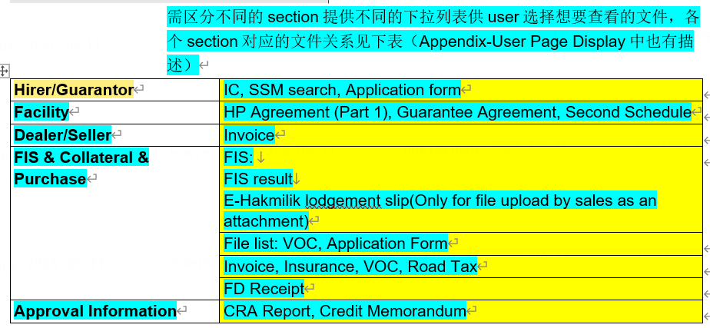 |  | 签约放款Acceptance & Disbursement
 | 检查清单可选配置 | 担保协议/担保人权利与义务文件（Guarantee Agreement / Guarantor Right & Liabilities）在放款检查清单中被定义为 Optional (可选) 。 | / | / | / | / |  | 已实现 | /
 | 担保文件多语言自动生成 | 系统自动生成包含主借款人和担保人协议的 PDF（HP Agreement & T&C），并根据担保人选择的语言（英文/马来文）采用对应模板 。 | 张皓 | Y | Y | N |  |  | 签约放款Acceptance & Disbursement
 | 合并与专属密码加密 | 担保协定及放款确认信（HP Covering Letter）合并为一个 PDF。发送给客户的加密版 PDF 根据其身份（如本地人采用“出生日期+NRIC后4位”）生成专属密码 。担保人需用自己的身份信息加密 | 张皓 | Y | Y | N |  |  | 签约放款Acceptance & Disbursement
 | 邮件配置与 LHDN 命名规则 | 后台支持将担保人配置为邮件接收方或抄送方 。电子接受案例在生成 LHDN XML 报文时，担保人文书部分的后缀统一命名为 _G1、_G2 等，文件固定为 Guaranteed agreement.pdf 。 | 张皓 | Y | Y | N |  |  | 签约放款Acceptance & Disbursement
 | 缺陷报表展示规则 | 缺陷报表中的“担保人姓名”字段，在一笔申请中存在多位担保人时，需在同一个单元格内合并展示所有姓名 。 | 张皓 | Y | Y | N | 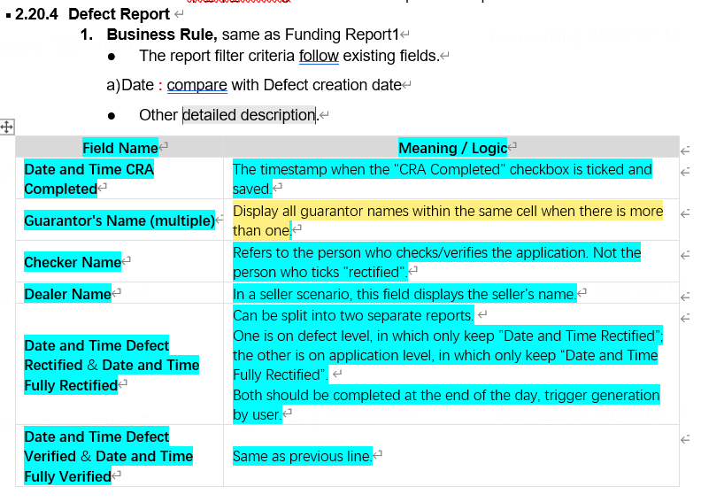 |  | 签约放款Acceptance & Disbursement
 | Document library中纳入gurantor相关文书 | 需区分sales和CRA视图有差异。 | 张皓 | Y | Y | N |  |  | 签约放款Acceptance & Disbursement
 | Document 管理页面中纳入guarantor相关文书 | 需区分sales和CRA视图有差异。 | 张皓 | Y | Y | N |  |  | 签约放款Acceptance & Disbursement
Dealer Management | 抵押登记时提示优化 | If the dealer of the corresponding application is a non-panel dealer, the system prompts “Non-panel dealer detected, please confirm First Deposit Receipt Provided”. | 张皓 | Y | Y | N |  |  | 签约放款Acceptance & Disbursement
 | LOU/E-hak EMAIL发送标志 | dealer此参数记录方案目前未确定，邮件发送逻辑中关于此参数的判断暂时被注释，待方案明确后需补充实现 | 张皓 | Y | Y | N |  |  | 签约放款Acceptance & Disbursement
二手车 (Used Car) | 业务模式（FBT）判定 | 新车适用 FBR 模式，二手车适用 FBT 模式 。当销售选择 FBT 时，CRA 页面对应的 FBT 复选框将自动勾选（可编辑，用于报表） 。 | 张皓 | Y | Y | N |  |  | 签约放款Acceptance & Disbursement
 | FBT 资格与限额检查 | 进入案例详情页时自动查询车商 FBT 业务资格：当车商的 Undertaking Limit for FBT $\ge$ 贷款金额时方具备资格，否则系统提示并禁用 FBR/FBT 选项 。 | / | / | / | / |  | 已实现 | /
 | 直客交易定金退还提醒 | 在无车商的买卖双方直接交易场景下，清偿后的剩余余额留存在暂记账户中，过户完成后才支付 。系统识别“二手车结算指标”后自动勾选“Refund deposit”提醒向卖家发放资金 。 | 张皓 | Y | Y | N | 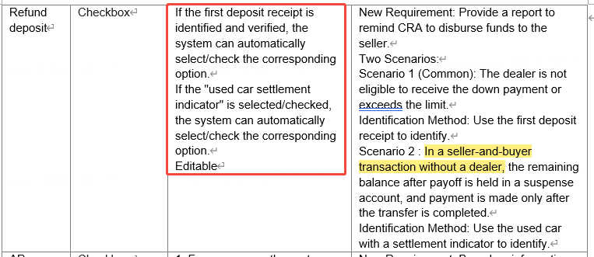 |  | 签约放款Acceptance & Disbursement
 | 缺陷验证队列配置 | 二手车带结算（Disbursed with Defect）状态案例，其分配模式被配置为 Pick Up (手动领取) 模式，允许批量选取 。 | / | / | / | / |  | 已实现 | /
 | 抵押登记 FIS 映射与填充 | 车辆状态为 Used 时，触发抵押登记页面默认带入 1 - Ownership Used 。输入申请号后，系统自动填充销售已输入的底盘号、发动机号和注册号 。 | 张皓 | Y | Y | N |  |  | 签约放款Acceptance & Disbursement
 | 检查清单与绩效报表 | 放款必须检查清单中，Used Car Docs 被列为 Conditional (条件性) 检查项 ；绩效报表中所有二手车借款人和担保人记录需合并在单条记录中展示 。 | 张皓 | Y | Y | N |  |  | 签约放款Acceptance & Disbursement
 | 账务处理 | 涉及Payoff场景 | 张皓 | Y | Y | N |  |  | 签约放款Acceptance & Disbursement
复新车 (Recond Car) | AP 指标自动勾选 | 系统根据车辆登记证 (VOC) 自动识别“Recon”或“Used Recon”车辆，自动生成 AP 需求（用于后续再登记场景）并自动勾选放款屏幕上的 AP Indicator 框 。 | 张皓 | Y | Y | N |  |  | 签约放款Acceptance & Disbursement
 | 抵押登记 FIS 状态与字段 | 车辆状态为 Recond 时，抵押登记页面 FIS 映射自动填充为 0 - Ownership New 。传输接口时必须在隐藏的车辆状态字段中写入代码值 REC 。 | 张皓 | Y | Y | N |  |  | 签约放款Acceptance & Disbursement
 | 销售数据填充与报表筛选 | 抵押登记页面上的原产国、AP 持有人及价格等字段根据销售输入的信息自动填充 。放款每日对账报表中提供 AP_INDICATOR 单选下拉框作为筛选条件 。 | 张皓 | Y | Y | N |  |  | 签约放款Acceptance & Disbursement
CILT | 数据比对失败处理逻辑 | 比对 VSO 阶段生成的 Version 1 数据与申请提交后从发票/VOC 提取的 Version 2 数据 。电子接受场景下若保险费、注册费、运费不同，或人工接受场景下 OTR 不同，系统会弹出缺陷提示 。若用户取消，系统拒绝更新并将后续流程完全切入 CILT 变更规则 。 | 张皓 | Y | Y | N | 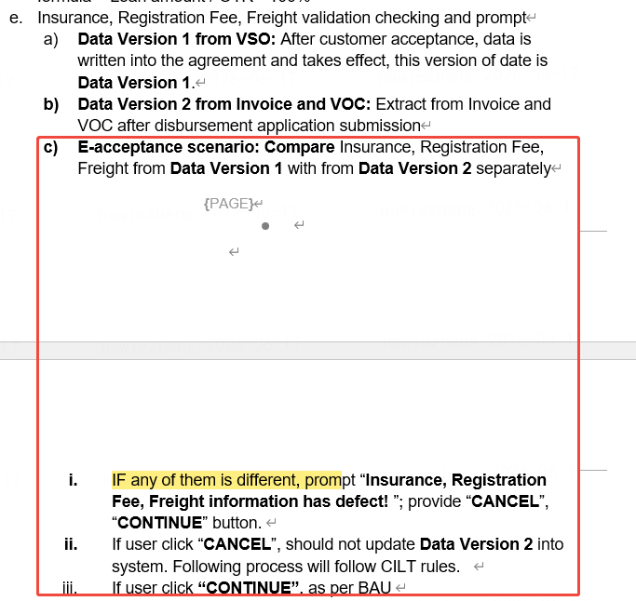 |  | 签约放款Acceptance & Disbursement
 | 变更原因代码强制执行 | 案例因信息变更被退回销售并重新提交时（CILT 场景），若修改了与 B2B / RBS SREF 审计报告相关的字段，系统强制要求记录变更原因代码（Reason Code），并在销售提交时自动向底层系统同步汇报 。 | 张皓 | Y | Y | N |  |  | 签约放款Acceptance & Disbursement
LOU Renewal | 三层级对比规则强控逻辑 | 系统针对放款期限展期进行三层级拦截： 1. 校验当前工作日期是否 $\le$首次审批日期 + 90天 ； 2. 校验车辆登记日期是否 $\le$首次审批日期 + 90天 ； 3. 强制核验 LOU Renewal Date。若展期日期缺失，或当前日期已超过“LOU 展期日期 + 90天”，则提示告警 。 | 张皓 | Y | Y | N | 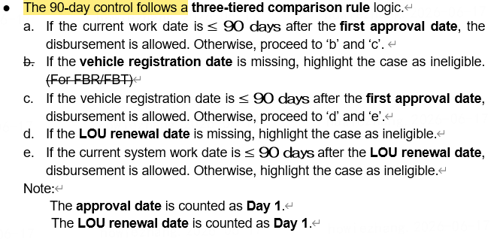 |  | 签约放款Acceptance & Disbursement
 | 看板高亮与悬浮提示 | CRA 审查与维护人员的指标看板顶部提供“LOU Renewal”状态展示，并用绿字（已展期）或红字（待展期）进行高亮显示，鼠标悬停时可展示三层级校验的明细数据 。 | 张皓 | Y | Y | N |  |  | 签约放款Acceptance & Disbursement
非个人购车 (Non-individual) | 证件类型与 FIS 代码自动映射 | 触发车辆抵押登记时，若借款人证件为 SSM 商业注册号或公司注册号，系统在 FIS 接口中自动将 Business Code 映射填充为数值 4（前端显示为：4 - SYARIKAT / PERTUBUHAN） 。 | / | / | / | / |  |  | /
 | 专属密码加密逻辑 | 生成非个人客户的放款合规 PDF 文件时，加密密码遵循以下专属规则：公司成立日期 (DDMMMYYYY 格式) + 去除横杠的商业注册号（例如：12MAR196812345X） 。 | / | / | / | / |  |  | /
 | 证明材料可选配置 | 公司/企业证明文件（如公司决议 Company Resolution、处置决议、组织章程大纲 M&A、Form 49、SSM Search 等）在放款文件检查清单中被归纳为 Optional (可选) 材料 。 | / | / | / | / |  |  | /
 | CRA report | 展示Hirer信息明细，并紧跟着展示公司owner身份信息 | / | / | / | / |  |  | /
 | CRA 页面展示 | IHP有三个额外字段 | / | / | / | / |  |  | /
E-acceptance (电子接受) | 流程维护与协定日期锁定 | 办理 E-acceptance 且没有担保人的案例，系统会自动将当前工作日期锁定为默认协定日期（Agreement Date），并开放给操作员手动修改权限 。 | 张皓 | Y | Y | N |  |  | 签约放款Acceptance & Disbursement
 | CILT 比对与差异熔断 | 放款维护提交时，系统实时比对 Version 1 电子接受生效数据与 Version 2 提取数据 。如保险费、注册费、运费不一致且用户取消，系统拒绝更新并将后续流程完全切入 CILT 变更规则 。 | 张皓 | Y | Y | N |  |  | 签约放款Acceptance & Disbursement
 | 电子印花税批量打包 | 凡通过 E-acceptance 完成的放款案例，在生成 LHDN 电子印花税批量 XML 文件时，系统自动在报文中嵌入生成的电子接受报告（Print Log.pdf），并与传统人工案例进行物理分流打包 。 | 张皓 | Y | Y | N | 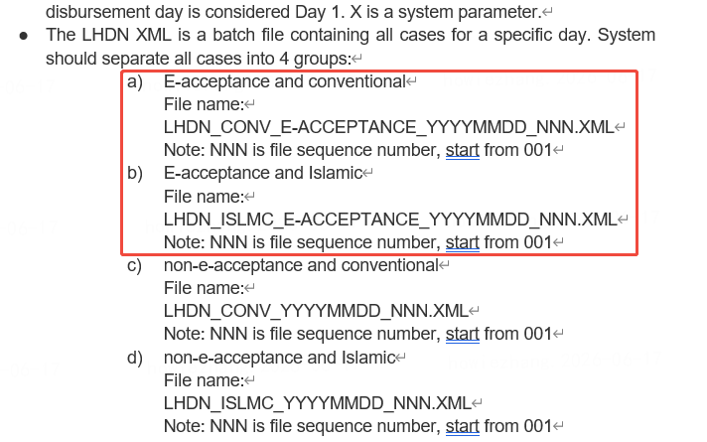 |  | 签约放款Acceptance & Disbursement
E-Hakmilik | E-Hakmilik Lodgement >30D | E-Hakmilik Lodgement >30D，需要做反欺诈拦截 | 待定 | N | N | N
 | 查询权限和处理权限分离 | 新需求，待确认权限划分维度 | 张皓 | N | N | N
AIOCR (智能文字识别) | 核心目标与前置识别流程 | 替代原有 LOAD$ 放款功能，引入 OCR 模块提升 CRA 团队的信息验证、自动化比对和数据录入效率 。销售或缺陷团队提交后，系统会自动对上传的放款文件同步执行文件分流分类、基础完整性校验和 OCR 数据提取 。 | 张皓 | Y | Y | N |  |  | 签约放款Acceptance & Disbursement
 | CRA主页中OCR识别结果查看、确认入口 |  | 张皓 | Y | Y | N |  |  | 签约放款Acceptance & Disbursement
 | 人工干预与状态监控 | 列表页面通过绿（完成）、黄（处理中）、红（失败）三色实时监控 OCR 状态 。在系统完成 OCR 校对前允许人工提前干预，但会弹出中断提示，且系统将在报表中将“手动处理指标 (Manual Process Indicator)”记录为 Y 。 | 张皓 | Y | Y | N |  |  | 签约放款Acceptance & Disbursement
 | 智能分类与历史多版本管理 | 用户使用 AIOCR 辅助上传时，文件将自动分类并作为最新版本维护在独立的文件历史树中（Classified Documents） ；若不使用 OCR 辅助上传，文件将落入“其他文件 (Other Documents)”分类，互不覆盖 。 | 张皓 | Y | Y | N |  |  | 签约放款Acceptance & Disbursement
专家规则检查 (Expert Rule Check) | 自动化预分流路由规则 | 当 AIOCR 交叉验证通过且“专家规则自动路由开关”为ON 时，案例自动分流至专家规则执行全量自动化校验。 - 校验通过：案件直接流入 STP (直通处理) 决策模块 ； - 校验失败：案件流入 CRA 审查维护队列，并被打上“专家规则结果待确认”的标签 。 | 张皓 | Y | Y | N |  |  | 签约放款Acceptance & Disbursement
 | 自动化注册缺陷 (Auto-Defect) | 专家规则在自动校验时若识别到任何数据不合规、不一致或必要文件缺失，系统会自动在当前的申请中注册对应的缺陷项目 (Defect Item) ；若在二次提交时校验通过，系统会自动将缺陷更新为“已矫正 (Rectified)” 。 | 张皓 | Y | Y | N |  |  | 签约放款Acceptance & Disbursement
 | 13大专家验证规则类型 | 包含几大核心业务校验逻辑： - 固定值比对（如管理费是否等于 RM 270） ； - 日期/金额一致性核验（跨文件校对） ； - 区域/地区匹配交叉校验（如西马车商的发票，对应的路税文件绝对不允许出现东马地区标识） ； - 数学加减法验证（检查各分项放款金额之和是否完全等于总贷款金额） ； - 表单版本映射（申请日期必须与表单版本严格对应） 。 | 张皓 | Y | Y | N |  |  | 签约放款Acceptance & Disbursement
 | 专家规则配置 | 算子设计、配置方案及页面 | 张皓 | Y | Y | N |  |  | 签约放款Acceptance & Disbursement
 | 专家规则校验结果展示、修改、确认页面 |  | 张皓 | Y | Y | N |  |  | 签约放款Acceptance & Disbursement
文件管理 | 邮件发送所用的协议合并版本 | Both encrypted and unencrypted versions are automatically added to the case's attachments | 张皓 | Y | Y | N |  |  | 签约放款Acceptance & Disbursement
文书配置 | 文书模板配置功能 | 双模版配置与 Maker-Checker 审批机制：后台支持管理员分别手动上传“模板结构文件（Template Format）”和“字段映射配置文件（Fields Configuration）”；所有模板的创建、编辑或删除操作必须通过 Maker-Checker 审核机制，通过后方可生效。 | 张皓 | Y | Y | N |  |  | 签约放款Acceptance & Disbursement
文书模板使用 | 文书模板使用功能 | 文档自动加密与动态页码生成：放款成功后，系统支持根据客户类型和语言动态生成文书（如 HP 协议、Covering Letter、第二附表等），并根据客户身份证/注册号自动以专属安全 PIN 码进行高强度加密；生成的文档底层支持动态页码（如 1/10，2/10）及依据CA核准人数动态显示特殊脚注。 | 张皓 | Y | Y | N |  |  | 签约放款Acceptance & Disbursement
短信、邮件配置 | 短信、邮件模板配置功能 | 多维度模板结构与状态管理： 系统支持根据特定业务场景定义“原因代码（Reason Code）”，并针对 Email 或 SMS 消息类型配置多语言、多版本（如：个人/公司、本地/外籍、英文/马来文等）的对应模板；系统管理员可灵活维护这些模板的 Active/Inactive 状态。 条件逻辑与动态变量支持： 模板配置支持插入动态变量（如姓名、贷款账号等），并可基于客户数据模型（如 LosaCust）在发送时进行实时的国家、语言以及客户类型的条件逻辑判定。 | 张皓 | Y | Y | N |  |  | 签约放款Acceptance & Disbursement
STP (直通处理) | STP 直通资格限制条件 | 系统会自动识别放款申请的业务场景，只有同时满足以下限制条件的案例才符合 STP 直通资格： 1. 必须是个人（Individual）； 2. 必须是新车（New car）； 3. 只有唯一车商受益人且与管理系统一致； 4. 无清偿（No payoff）、非 FBT、无定期存款质押（No FD pledge）； 5. 车商不能是 Floor stock 批发融资商。 | 张皓 | Y | Y | N | Restriction Rules for Eligible STP Business Scenarios Individual. New car. Only one beneficiary and same with dealer’s beneficiary in deal management system. No payoff. Not FBT No FD pledge NO Floor stock dealer. |  | 签约放款Acceptance & Disbursement
 | STP 审批超期校验限制 | 专家规则通过后，进入 STP 决策前必须校验首次审批是否超过 90 天。系统严格执行三层级对比控制逻辑，若第一审批日超 90 天，且车辆登记日期超期或 LOU 展期日期超期/缺失，则被判定为不符合 STP 资格，案例移交人工处理。 | 张皓 | Y | Y | N | Pass 1st approval X days(The system initializes the overdue threshold (X) to 90 days.) verification rules. If the case can not pass these rules then cannot be routed to STP process. |  | 签约放款Acceptance & Disbursement
 | STP 自动填充与数据打标 | 如果放款申请通过了 STP 资格校验，系统会自动根据 AIOCR 智能提取和识别的交叉验证结果，全面自动填充或更新底层的放款数据信息，并将当前案件打上 "STP" 专属标签。 | 张皓 | Y | Y | N | If the current disbursement application belongs to an STP-eligible type, automatically populate or update the disbursement information based on the OCR recognition results. ... proceeds to the STP Switch Determination step and is marked as "STP". |  | 签约放款Acceptance & Disbursement
 | STP 总开关与分流路由逻辑 | 系统根据全局“STP SWITCH”的状态决定下一步流转： 1. 若开关为 ON，案件直接无缝进入“自动化放款处理流程（Automated Disbursement Processing）”； 2. 若开关为 OFF，直通功能熔断，案件被降级重新分流路由至 CRA Authorizer（CRA授权人员）进行人工审核。 | 张皓 | Y | Y | N | If the STP switch is ON, STP-eligible disbursement applications proceed directly to the Automated Disbursement Processing workflow. If the STP switch is OFF, STP-eligible disbursement applications are routed to CRA Authorizer for handling. |  | 签约放款Acceptance & Disbursement
 | 完整维护指标控制分流 | 在 STP 自动化放款分支中，系统会根据“Full maintenance indicator（完整维护指标）”进一步细分处理： 1. 勾选 Yes：系统一键直通自动完成放款操作、协定文书自动生成以及邮件自动外发； 2. 勾选 No：系统在自动触发完成放款步骤后，自动将案件挂起并无缝移交至 Post Maintenance（放款后维护）队列进行后续人工跟进。 | 张皓 | Y | Y | N | a. If the case has the "Full maintenance indicator" checked, it can be processed through disbursement, agreement document generation, email sending, and other steps. b. If the case does not have the "Full maintenance indicator" checked, processing proceeds only to the disbursement step, and then the case is transferred to Post Maintenance for handling. |  | 签约放款Acceptance & Disbursement
 | STP 放款报表追溯过滤 | 凡是成功进入或通过了 STP 业务决策和自动化放款处理的案件，系统底层在保存数据时，必须强制记录一个专属的 STP 申请指标（STP Application indicator）。该指标主要用于后续管理层在日常放款对账及绩效统计报表中进行条件过滤筛选。 | 张皓 | Y | Y | N | IF the application pass STP decision, system should record a STP Application indicator, used for report filtering. |  | 签约放款Acceptance & Disbursement
 | 协定日期（Agreement Date）自动维护 | 在直通放款过程中，系统会自动执行特殊的协定日期同步维护规则，无需人工参与： 1. 人工接受（纸质签名合同）：使用由 OCR 从纸质合同中直接提取并校对的签署日期； 2. 电子接受（E-acceptance）：直接以**系统当前的实时工作日期（Current work date）**自动写入并锁定为合同协定日期。 | 张皓 | Y | Y | N | For STP scenarios: Manual acceptance: Use the signing date extracted from the paper agreement via OCR. E-acceptance: Use the current work date. |  | 签约放款Acceptance & Disbursement
 | 处理柜员 ID 自动分配与记录 | 当 STP 直通案例在与后端 HOST 核心系统进行接口对接、或因网络超时导致交易报错被拦截进错误队列（Error Queue）时，系统在错误日志和记录里会自动将柜员 ID 记录为特定的系统处理柜员（System teller ID），从而与人工审核案件的授权柜员（Authorizer ID）进行物理区分。 | 张皓 | Y | Y | N | current processed times current teller ID: Authorizer ID for non-STP cases; system teller ID for STP cases current teller name: Authorizer name for non-STP cases; system teller name for STP cases |  | 签约放款Acceptance & Disbursement
 | STP 独立控制参数开关管理 | 系统管理员可通过常规通用常量配置页面（General Constant Mode），对全局 STP 直通的运行和暂停状态进行秒级切换维护，参数初始化默认状态为关闭。 | 张皓 | Y | Y | N | Constant Code: STP_SWITCH... Input: ON – Apply STP OFF – Do Not Apply STP Initialized to OFF as default |  | 签约放款Acceptance & Disbursement
参数配置 | 参数配置页面 | 支持common code和constant两类参数 | 张皓 | Y | Y | N |  |  | 签约放款Acceptance & Disbursement
Report | HP绩效报表 (HP performance report) |  | 张皓 | Y | Y | N |  |  | 签约放款Acceptance & Disbursement
 | LHDN e-certificate upload report |  | 张皓 | Y | Y | N |  |  | 签约放款Acceptance & Disbursement
体验优化 | Application Inquiry/To Do list | 支持点击键盘中“Enter”按钮触发查询 | 张皓 | N | N | N | 目前整个前端未支持此功能，需总体讨论 |  | 签约放款Acceptance & Disbursement

